使用说明
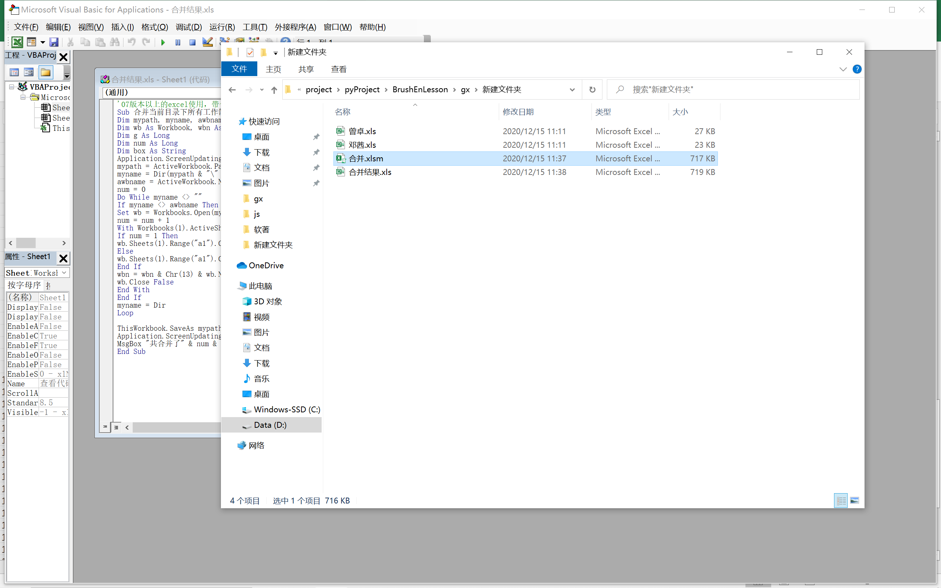
将该文件拷贝到需要合并的文件目录下，然后按照以下步骤执行，如果重复执行，请先删除合并结果文件。
1. 打开VBA编辑器
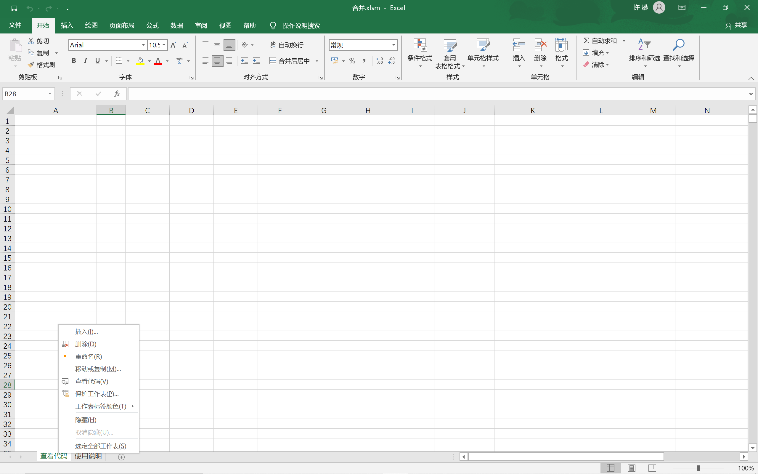

2. 执行代码
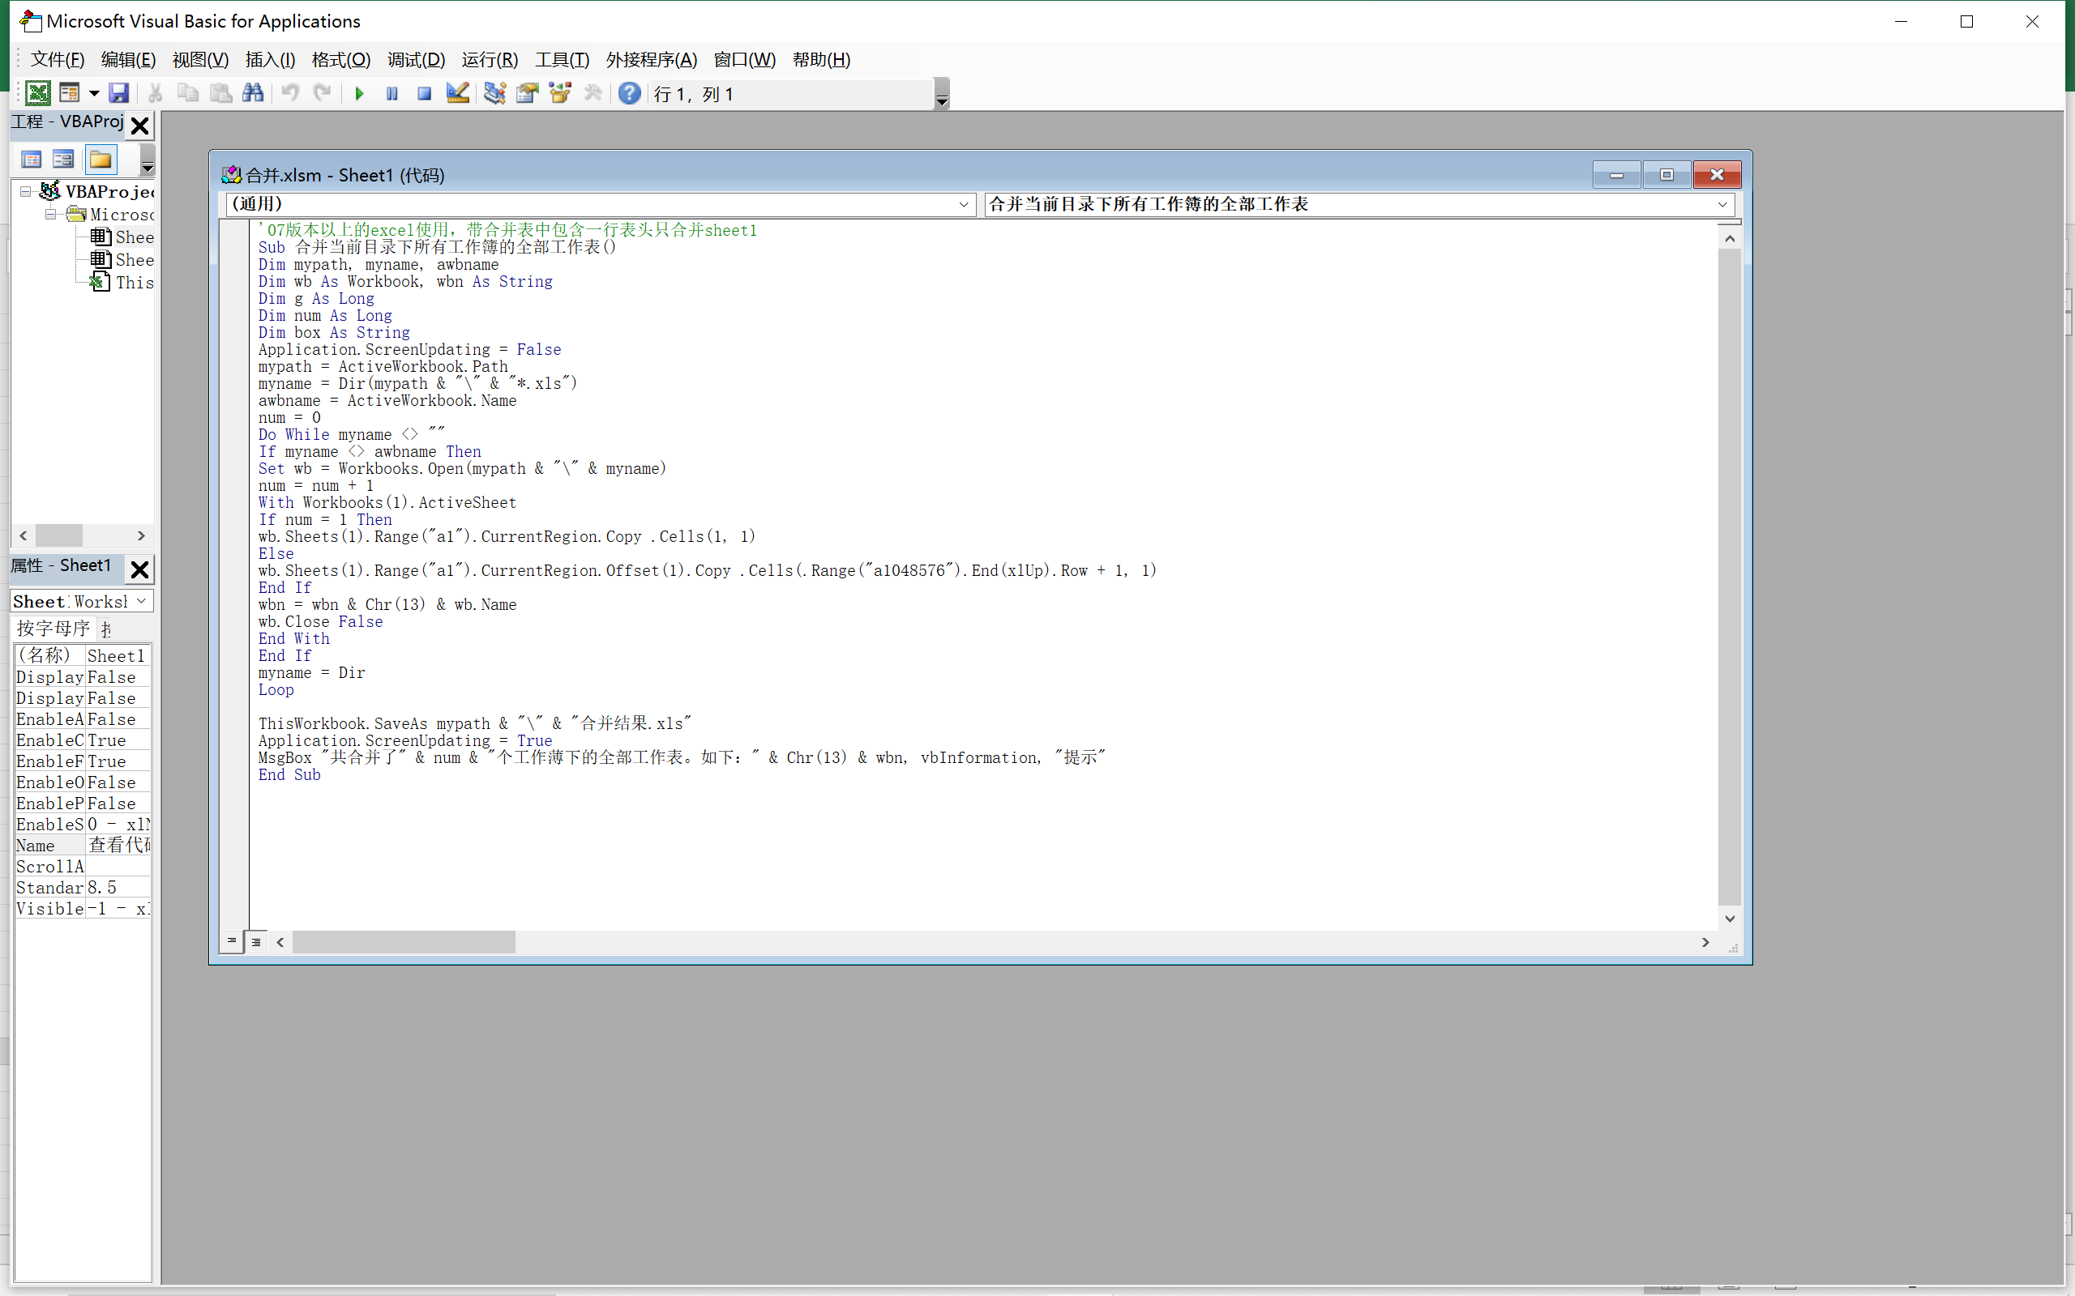

3. 如果由以下弹窗点击运行
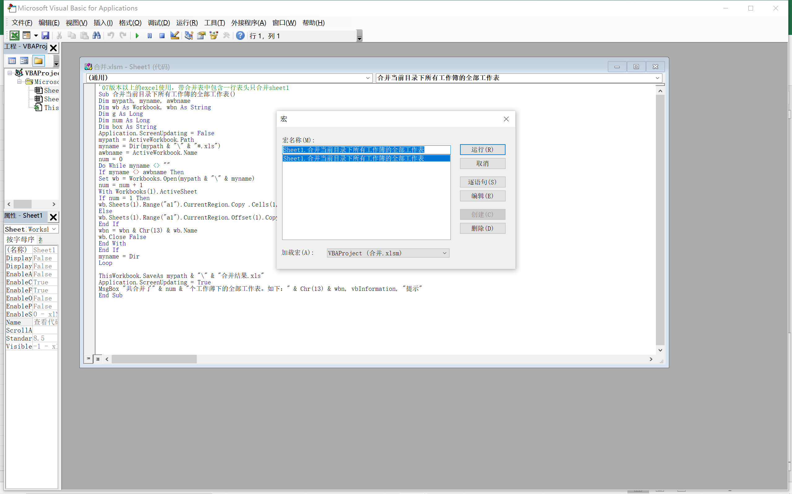

4. 执行结果在同目录下

